Sheet1
Daftar Pengawas Ujian Teori
Politeknik Negeri Cilacap

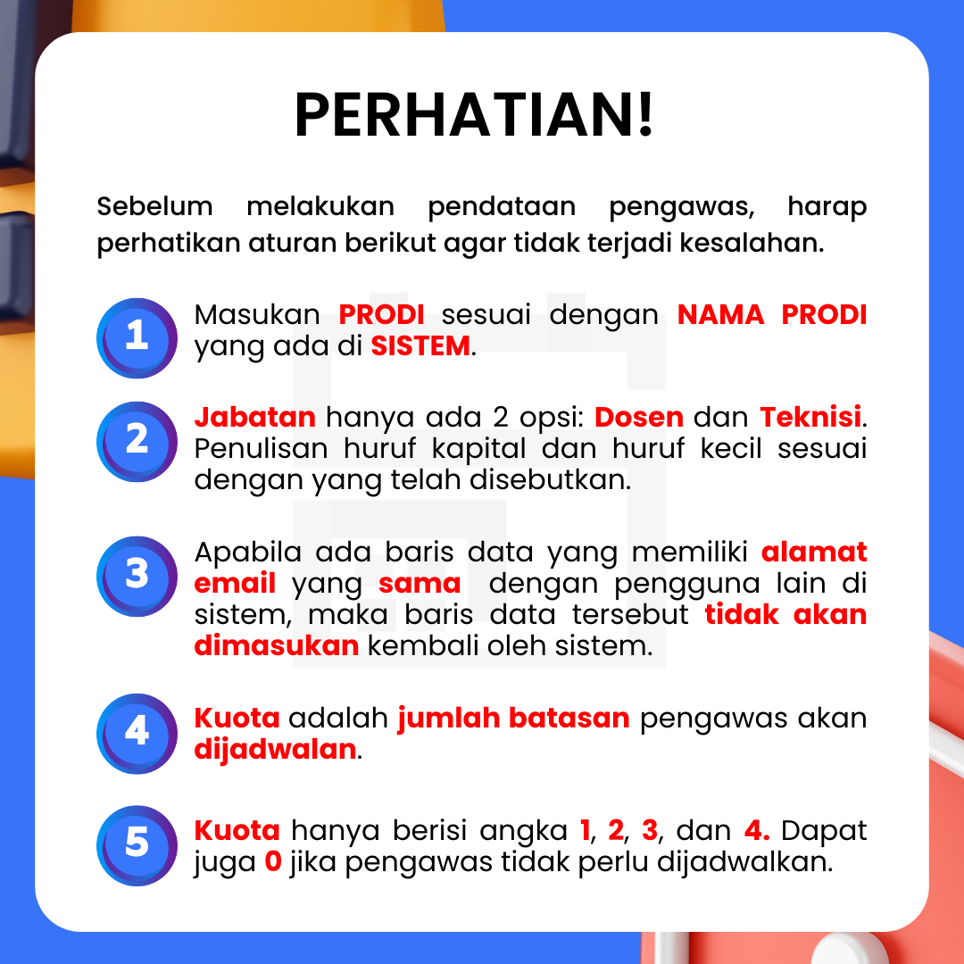
NO | NAMA PENGAWAS | PRODI | JABATAN | EMAIL | KUOTA

